关系图
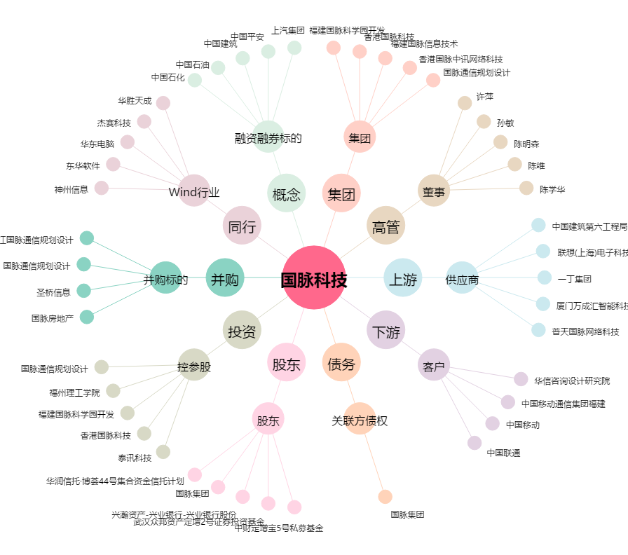
国脉科技[002093.SZ] - 关系概览图

